PROPIEDADES
DIÁMETRO EXTERNO | 12 | cm
DIÁMETRO INTERNO | 10 | cm

 | ÁREA | Yi | ÁREA.Yi | Xi | ÁREA.Xi | I | Ix | Iy | Ixy
1 | 34.56 | 6 | 207.35 | 6 | 207.35 | 527.00 | 1771.07 | 8532.20 | 3155.79
2 | 34.56 | 6 | 207.35 | 31.92 | 1103.08 | 527.00 | 1771.07 | 4483.49 | -2218.59
3 | 34.56 | 18 | 622.04 | 10.56 | 364.93 | 527.00 | 1771.07 | 4453.97 | -2210.30
4 | 34.56 | 18 | 622.04 | 36.40 | 1257.89 | 527.00 | 1771.07 | 8490.17 | 3147.50
TOTAL | 138.23 |  | 1658.76 |  | 2933.24 |  | 7084.29 | 25959.83 | 1874.40
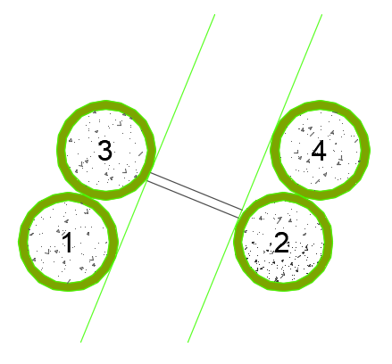
Yc | 12 |  |  |  |  |  |  |  |  | SECCIÓN 1
Xc | 21.22
ÁREA DE CORTE | 138.23
CONSTANTE TORSIONAL | 4216.02
MÓDULO DE SECCIÓN Sx | 590.36
MÓDULO DE SECCIÓN Sy | 1223.37
MÓDULO PLÁSTICO | 485.33
RADIO DE GIRO rx | 7.16
RADIO DE GIRO ry | 13.70

 | ÁREA | Yi | ÁREA.Yi | Xi | ÁREA.Xi | I | Ix | Iy | Ixy
1 | 34.56 | 6 | 207.35 | 6 | 207.35 | 527.00 | 1771.07 | 5503.28 | 2488.14
2 | 34.56 | 6 | 207.35 | 30 | 1036.73 | 527.00 | 1771.07 | 5503.28 | -2488.14
3 | 34.56 | 18 | 622.04 | 6 | 207.35 | 527.00 | 1771.07 | 5503.28 | -2488.14
4 | 34.56 | 18 | 622.04 | 30.00 | 1036.73 | 527.00 | 1771.07 | 5503.28 | 2488.14
TOTAL | 138.23 |  | 1658.76 |  | 2488.14 |  | 7084.29 | 22013.14 | 0.00
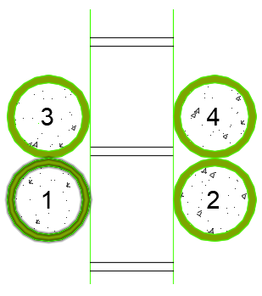
Yc | 12
Xc | 18
ÁREA DE CORTE | 138.23
CONSTANTE TORSIONAL | 4216.02 |  |  |  |  |  |  |  |  | SECCIÓN 2
MÓDULO DE SECCIÓN Sx | 590.36
MÓDULO DE SECCIÓN Sy | 1222.95
MÓDULO PLÁSTICO | 485.33
RADIO DE GIRO rx | 7.16
RADIO DE GIRO ry | 12.62

 | ÁREA | Yi | ÁREA.Yi | Xi | ÁREA.Xi | I | Ix | Iy | Ixy
1 | 34.56 | 6 | 207.35 | 6 | 207.35 | 527.00 | 527.00 | 33565.59 | 0.00
2 | 34.56 | 6 | 207.35 | 30.92 | 1068.52 | 527.00 | 527.00 | 1771.07 | 0.00
3 | 34.56 | 6 | 207.35 | 42.92 | 1483.21 | 527.00 | 527.00 | 1771.07 | 0.00
4 | 34.56 | 6 | 207.35 | 67.84 | 2344.38 | 527.00 | 527.00 | 33565.59 | 0.00
TOTAL | 138.23 |  | 829.38 |  | 5103.45 |  | 2108.01 | 70673.33 | 0.00
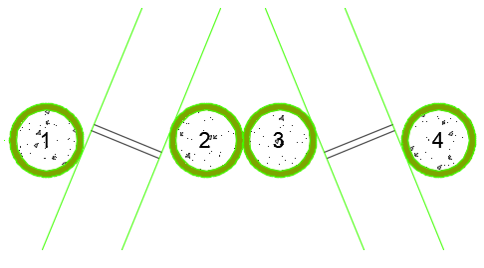
Yc | 6
Xc | 36.92
ÁREA DE CORTE | 138.23
CONSTANTE TORSIONAL | 4216.02 |  |  |  |  |  |  |  |  | SECCIÓN 3
MÓDULO DE SECCIÓN Sx | 351.33
MÓDULO DE SECCIÓN Sy | 1914.23
MÓDULO PLÁSTICO | 485.33
RADIO DE GIRO rx | 3.91
RADIO DE GIRO ry | 22.61

 | ÁREA | Yi | ÁREA.Yi | Xi | ÁREA.Xi | I | Ix | Iy | Ixy
1 | 34.56 | 6 | 207.35 | 6 | 207.35 | 527.00 | 2738.68 | 5217.24 | 3220.76
2 | 34.56 | 18 | 622.04 | 10.55 | 364.58 | 527.00 | 1079.92 | 2269.05 | 981.43
3 | 34.56 | 18 | 622.04 | 36.40 | 1257.89 | 527.00 | 1079.92 | 12676.13 | -2591.81
TOTAL | 103.67 |  | 1451.42 |  | 1829.82 |  | 4898.53 | 20162.41 | 1610.38
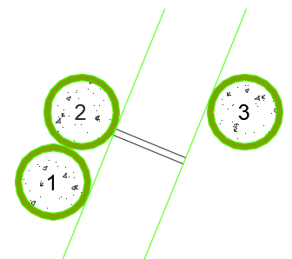
Yc | 14
Xc | 17.65
ÁREA DE CORTE | 103.67
CONSTANTE TORSIONAL | 3162.01 |  |  |  |  |  |  |  |  | SECCIÓN 4
MÓDULO DE SECCIÓN Sx | 349.89
MÓDULO DE SECCIÓN Sy | 1142.35
MÓDULO PLÁSTICO | 364.00
RADIO DE GIRO rx | 6.87
RADIO DE GIRO ry | 13.95

 | ÁREA | Yi | ÁREA.Yi | Xi | ÁREA.Xi | I | Ix | Iy | Ixy
1 | 34.56 | 6 | 207.35 | 6 | 207.35 | 527.00 | 527.00 | 9716.10 | 0.00
2 | 34.56 | 6 | 207.35 | 18 | 622.04 | 527.00 | 527.00 | 1167.95 | 0.00
3 | 34.56 | 6 | 207.35 | 42.92 | 1483.21 | 527.00 | 527.00 | 15210.82 | 0.00
TOTAL | 103.67 |  | 622.04 |  | 2312.59 |  | 1581.01 | 26094.88 | 0.00
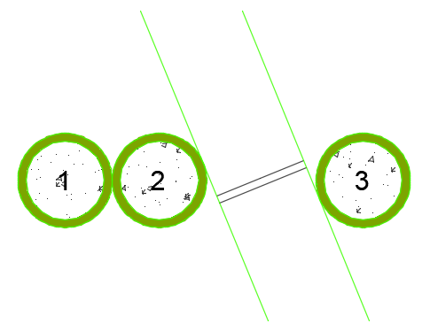
Yc | 6
Xc | 22.31
ÁREA DE CORTE | 103.67
CONSTANTE TORSIONAL | 3162.01 |  |  |  |  |  |  |  |  | SECCIÓN 5
MÓDULO DE SECCIÓN Sx | 263.50
MÓDULO DE SECCIÓN Sy | 1169.82
MÓDULO PLÁSTICO | 364.00
RADIO DE GIRO rx | 3.91
RADIO DE GIRO ry | 15.87

 | ÁREA | Yi | ÁREA.Yi | Xi | ÁREA.Xi | I | Ix | Iy | Ixy
1 | 34.56 | 6 | 207.35 | 6 | 207.35 | 527.00 | 527.00 | 5892.11 | 0.00
2 | 34.56 | 6 | 207.35 | 30.92 | 1068.52 | 527.00 | 527.00 | 5892.11 | 0.00
TOTAL | 69.12 |  | 414.69 |  | 1275.86 |  | 1054.00 | 11784.22 | 0.00
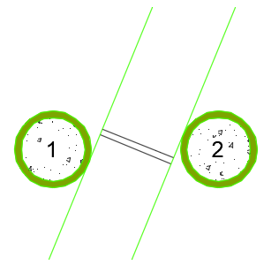
Yc | 6
Xc | 18.46
ÁREA DE CORTE | 69.12
CONSTANTE TORSIONAL | 2108.01
MÓDULO DE SECCIÓN Sx | 175.67 |  |  |  |  |  |  |  |  | SECCIÓN 6
MÓDULO DE SECCIÓN Sy | 638.37
MÓDULO PLÁSTICO | 242.67
RADIO DE GIRO rx | 3.91
RADIO DE GIRO ry | 13.06

 | ÁREA | Yi | ÁREA.Yi | Xi | ÁREA.Xi | I | Ix | Iy | Ixy
1 | 34.56 | 12 | 414.69 | 6 | 207.35 | 527.00 | 527.00 | 8532.20 | 0.00
2 | 34.56 | 18 | 622.04 | 16.39 | 566.40 | 527.00 | 1771.07 | 1333.19 | 0.00
3 | 34.56 | 6 | 207.35 | 16.39 | 566.40 | 527.00 | 1771.07 | 1333.19 | 0.00
4 | 34.56 | 12 | 414.69 | 26.78 | 925.45 | 527.00 | 527.00 | 1595.30 | 0.00
TOTAL | 138.23 |  | 1658.76 |  | 2265.59 |  | 4596.15 | 12793.88 | 0.00
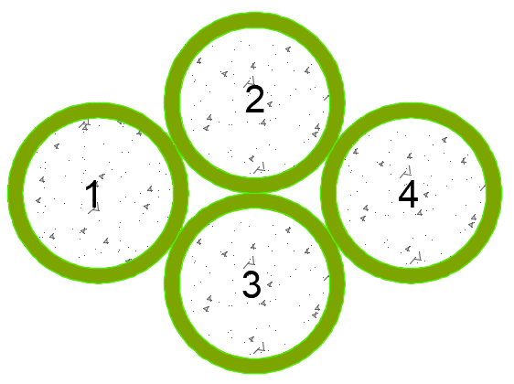
Yc | 12
Xc | 16.39
ÁREA DE CORTE | 138.23
CONSTANTE TORSIONAL | 4216.02
MÓDULO DE SECCIÓN Sx | 383.01 |  |  |  |  |  |  |  |  | CUMBRERO 4
MÓDULO DE SECCIÓN Sy | 780.59
MÓDULO PLÁSTICO | 485.33
RADIO DE GIRO rx | 5.77
RADIO DE GIRO ry | 9.62

 | ÁREA | Yi | ÁREA.Yi | Xi | ÁREA.Xi | I | Ix | Iy | Ixy
1 | 34.56 | 6 | 207.35 | 6 | 207.35 | 527.00 | 527.00 | 527.00 | 0.00
TOTAL | 34.56 |  | 207.35 |  | 207.35 |  | 527.00 | 527.00 | 0.00

Yc | 6.00
Xc | 6.00
ÁREA DE CORTE | 34.56
CONSTANTE TORSIONAL | 1054.00 |  |  |  |  |  |  |  |  | SECCIÓN 8
MÓDULO DE SECCIÓN Sx | 87.83
MÓDULO DE SECCIÓN Sy | 87.83
MÓDULO PLÁSTICO | 121.33
RADIO DE GIRO rx | 3.91
RADIO DE GIRO ry | 3.91

 | ÁREA | Yi | ÁREA.Yi | Xi | ÁREA.Xi | I | Ix | Iy | Ixy
1 | 34.56 | 6 | 207.35 | 6 | 207.35 | 527.00 | 527.00 | 5892.11 | 0.00
2 | 34.56 | 6 | 207.35 | 18 | 622.04 | 527.00 | 527.00 | 534.31 | 0.00
TOTAL | 69.12 |  | 414.69 |  | 829.38 |  | 1054.00 | 6426.43 | 0.00
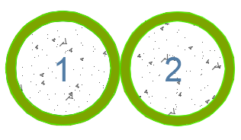
Yc | 6
Xc | 12.00
ÁREA DE CORTE | 69.12
CONSTANTE TORSIONAL | 2108.01 |  |  |  |  |  |  |  |  | CUMBRERO 2
MÓDULO DE SECCIÓN Sx | 175.67
MÓDULO DE SECCIÓN Sy | 535.54
MÓDULO PLÁSTICO | 242.67
RADIO DE GIRO rx | 3.91
RADIO DE GIRO ry | 9.64

 | ÁREA | Yi | ÁREA.Yi | Xi | ÁREA.Xi | I | Ix | Iy | Ixy
1 | 34.56 | 12 | 414.69 | 6 | 207.35 | 527.00 | 527.00 | 8532.20 | 1292.59
2 | 34.56 | 18 | 622.04 | 16.39 | 566.40 | 527.00 | 1771.07 | 1333.19 | 0.00
3 | 34.56 | 6 | 207.35 | 16.39 | 566.40 | 527.00 | 1771.07 | 1333.19 | 0.00
4 | 34.56 | 12 | 414.69 | 26.78 | 925.45 | 527.00 | 527.00 | 1595.30 | -1292.59
5 | 34.56 | 30 | 1036.73 | 16.39 | 566.40 | 527.00 | 11723.64 | 1333.19 | 0.00
TOTAL | 172.79 |  | 2695.49 |  | 2831.99 |  | 16319.79 | 14127.07 | 0.00
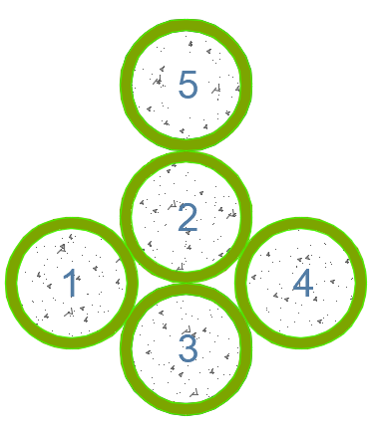
Yc | 15.6
Xc | 16.39
ÁREA DE CORTE | 172.79
CONSTANTE TORSIONAL | 5270.02
MÓDULO DE SECCIÓN Sx | 1046.14 |  |  |  |  |  |  |  |  | CUMBRERO 5
MÓDULO DE SECCIÓN Sy | 861.93
MÓDULO PLÁSTICO | 606.67
RADIO DE GIRO rx | 9.72
RADIO DE GIRO ry | 9.04

 | ÁREA | Yi | ÁREA.Yi | Xi | ÁREA.Xi | I | Ix | Iy | Ixy
1 | 34.56 | 6 | 207.35 | 6 | 207.35 | 527.00 | 527.00 | 5892.11 | 0.00
2 | 34.56 | 18 | 622.04 | 6 | 207.35 | 527.00 | 5503.28 | 5892.11 | 0.00
TOTAL | 69.12 |  | 829.38 |  | 414.69 |  | 6030.29 | 11784.22 | 0.00
Yc | 12
Xc | 6.00
ÁREA DE CORTE | 69.12
CONSTANTE TORSIONAL | 2108.01 |  |  |  |  |  |  |  |  | SECCIÓN 7
MÓDULO DE SECCIÓN Sx | 502.52
MÓDULO DE SECCIÓN Sy | 1964.04
MÓDULO PLÁSTICO | 242.67
RADIO DE GIRO rx | 9.34
RADIO DE GIRO ry | 13.06

 | ÁREA | Yi | ÁREA.Yi | Xi | ÁREA.Xi | I | Ix | Iy | Ixy
1 | 34.56 | 12 | 414.69 | 6 | 207.35 | 527.00 | 527.00 | 8532.20 | 718.11
2 | 34.56 | 6 | 207.35 | 16.39 | 566.40 | 527.00 | 1771.07 | 1333.19 | 0.00
3 | 34.56 | 12 | 414.69 | 26.78 | 925.45 | 527.00 | 527.00 | 1595.30 | 718.11
TOTAL | 103.67 |  | 1036.73 |  | 1699.19 |  | 2825.08 | 11460.69 | 1436.21
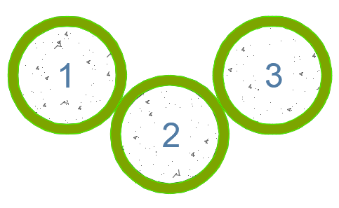
Yc | 10
Xc | 16.39
ÁREA DE CORTE | 103.67
CONSTANTE TORSIONAL | 3162.01
MÓDULO DE SECCIÓN Sx | 282.51 |  |  |  |  |  |  |  |  | CUMBRERO 3
MÓDULO DE SECCIÓN Sy | 699.25
MÓDULO PLÁSTICO | 364.00
RADIO DE GIRO rx | 5.22
RADIO DE GIRO ry | 10.51

FORMULAS
SECCIÓN | ESFUERZO ADMISIBLE |  | ESFUERZO CALCULADO | COEFICIENTES DE MODIFICACIÓN |  |  |  |  |  |  |  | ESFUERZO ADMISIBLE MODIFICADO | Relación de esfuerzos < 1 | CHEQUEO SECCIÓN CRÍTICA
 |  |  |  | Cd | Cm | Ct | Cl | Cf | Cr | Cp | Cc |  |  |  | I | De | I/De | d | b | d/b | Landa | M | Momento | 3.89 | Ton.m | 38147868.499 | N.mm
1 | Flexión Fb | 15.00 | 64.62 | 1.25 | 0.70 | 1.00 | 1.00 | 1.00 | 1.10 | 1.00 | 1.00 | 14.44 | 4.48 | NO PASA | 7084.29 | 36.92 | 191.88 | 24 | 36.92 | 0.65 |  | V | Cortante | 1.79 | Ton | 17554 | N
 | Tracción Ft | 19.00 | 0.87 | 1.25 | 0.80 | 1.00 | 1.00 | 1.00 | 1.10 | 1.00 | 1.00 | 20.90 | 0.04 | PASA | 25959.83 | 36.92 | 703.14 |  |  |  |  | T | Axial | 1.23 | Ton | 12062 | N
 | Compresión II Fc | 14.00 | 8.43 | 1.25 | 0.70 | 1.00 | 1.00 | 1.00 | 1.10 | 1.00 | 1.00 | 13.48 | 0.63 | PASA | 7084.29 | 24 | 295.18 |  |  |  |  | R | F en sent. Per | 0.0617 | Ton | 605.1 | N
 | Compresión I Fc | 1.40 | 0.87 | 0.90 | 0.80 | 1.00 | 1.00 | 1.00 | 1.10 | 1.00 | 1.00 | 1.11 | 0.79 | PASA | 25959.83 | 24 | 1081.66 |  |  |  |  | N | F compre. | 1.23 | Ton | 12062 | N
 | Corte Fv | 1.20 | 1.83 | 1.25 | 0.80 | 1.00 | 1.00 | 1.00 | 1.10 | 1.00 | 1.00 | 1.32 | 1.39 | NO PASA
 |  |  |  |  |  |  |  |  |  |  |  |  |  |  |  |  |  |  | L elemento | 8770.00
MÓDULO DE SECCIÓN Sx | 590.36 | 590357.62 |  |  |  |  |  |  |  |  |  |  |  |  |  |  |  | Ft | RADIO DE GIRO rx | 602.55 | 14.55
MÓDULO DE SECCIÓN Sy | 1223.37 | 1223366.14 |  |  |  |  |  |  |  |  |  |  |  |  |  |  |  |  | RADIO DE GIRO ry | 2208.01 | 3.97
ÁREA DE CORTE | 138.23 | 13823.01
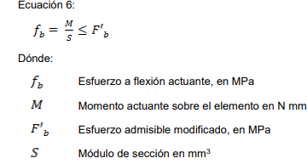
 |  |  |  |  |  |  |  |  |  |  |  |  |  |  |  |  |  | Fv

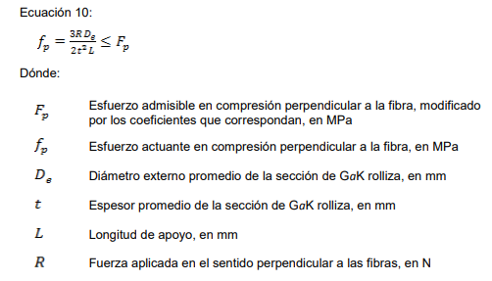
 |  |  |  |  |  |  |  |  |  |  |  |  |  |  |  |  |  | Ft

 |  |  |  |  |  |  |  |  |  |  |  |  |  |  |  |  |  | Fc II

 |  |  |  |  |  |  |  |  |  |  |  |  |  |  |  |  | menor 30 | Fc I
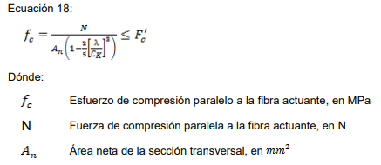

 |  |  |  |  |  |  |  |  |  |  |  |  |  |  |  |  | entre 30 y ck
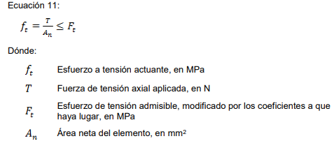

 |  |  |  |  |  |  |  |  |  |  |  |  |  |  |  |  | entre ck y 150

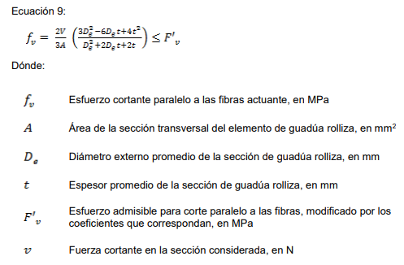

 |  |  |  |  |  |  |  |  |  |  |  |  |  |  |  |  |  |  |  |  |  |  |  |  |  |  | N

